200518_구현할 페이지
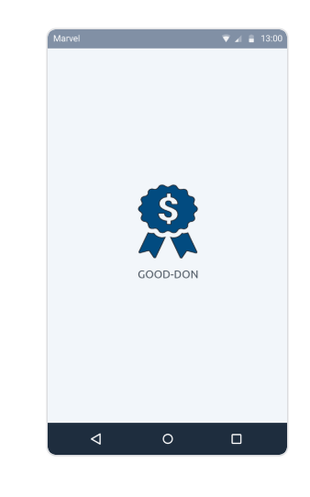

마블 앱 링크 : https://marvelapp.com/project/4710298

200519_작업 할당 내용 및 참고사항
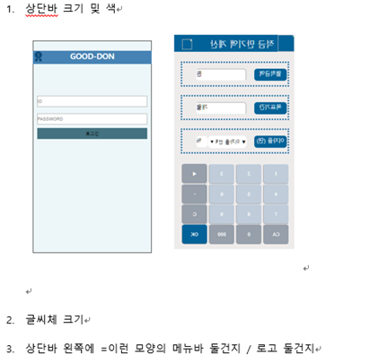
1. 어플 시작 화면 | 2. 회원가입 & 로그인 - 숙경 | 3. 메인 메뉴 - 장원 | 4. 버킷 노트 - 흔지 | 5. 버킷 상품정보(세부내역) - 신혜 | 6. 버킷 생성 완료 메세지 & 각 html 연결 작업 - 소정

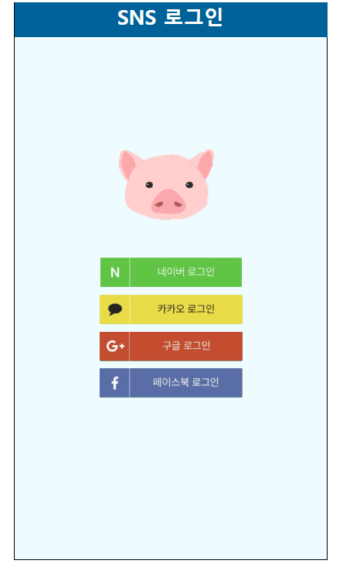
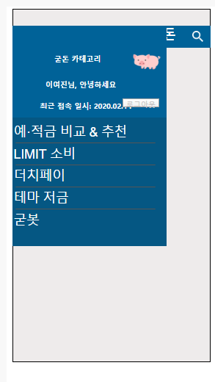
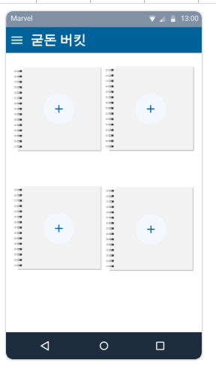
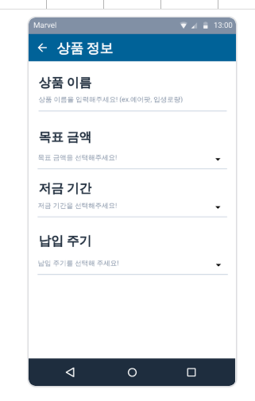
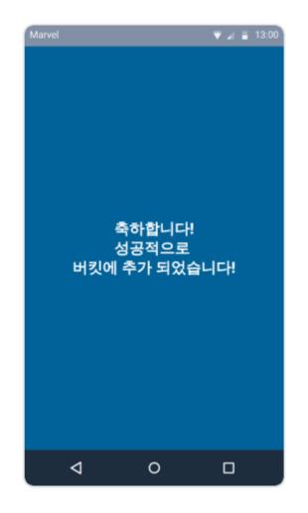

참고사항

